Hoja1
 |  |  | S1 |  | S2
 | Value | Clase | F | M | F | M | F | M
S1 | 0 | F | p1 | p2 | p1 | p2 | p1 | p2
S1 | 4 | F | 1 | 0 | 0.16666666667 | 0.83333333333 | 0.44444444444 | 0.55555555556
S1 | 12 | F
S2 | 16 | M | Entropia(S) | #NUM! | Entropia(S) | 0.65002242165 | Entropia(S) | 0.99107605984
Como conclusión el resultado que da es que el conjunto se encuentra mezclado ya que se obtuvo 0.991 por lo que se acerca mucho al 1
S2 | 16 | M
S2 | 18 | F | E(S,T) | 0.4333482811 | GAIN(S,T) | 0.55772777874
S2 | 24 | M
S2 | 26 | M
S2 | 28 | M

 | Punto medio
 | 2
 | 8
 | 14
 | 16
 | 17
 | 21
 | 25
 | 27 |  | Ejercicio de discretización por entropía

Hoja2
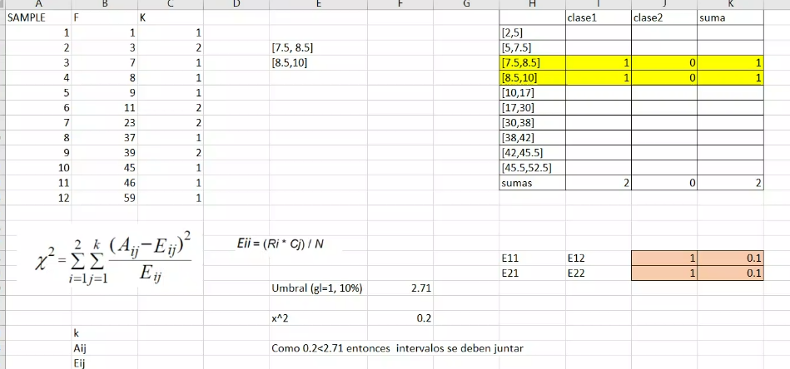
Chimerge
Sample | F | K |  |  | Clase1 | Clase2 | Clase3
1 | 1 | 1 |  |  | [2,5]
2 | 3 | 2
3 | 7 | 1 | [7.5,8.5]
4 | 8 | 1 | [8.5,10]
5 | 9 | 1 |  | Ejercicio de Chi cuadrado clase
6 | 11 | 2
7 | 23 | 2
8 | 37 | 1
9 | 39 | 2
10 | 45 | 1
11 | 46 | 1
12 | 59 | 1

Hoja3
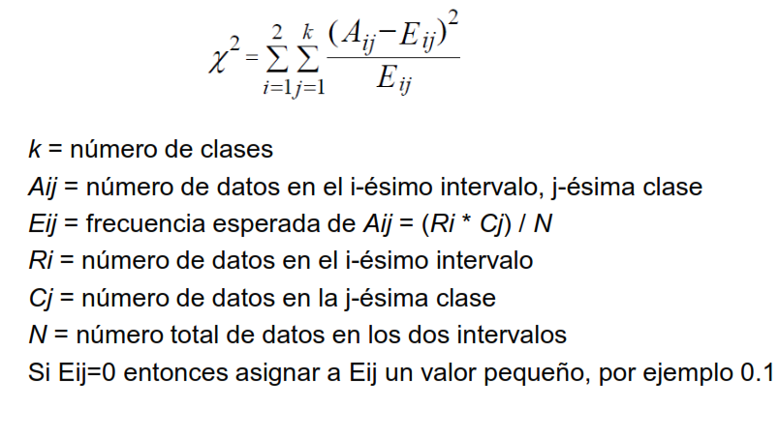
GA Realizar un ejercicio básico de cáculo particiones por chi2 Manual. Dado el ejercicio de la diapositiva correspondiente, repetir el cálculo I1[0,10], I2[10,42]
 |  |  |  | Ejercicio de Chi cuadrado

Sample | F | K
1 | 1 | 1 | Intervalo | Clase 1 | Clase 2 | Suma | x^2 = | 2.7225
2 | 3 | 2 | [0,10] | 4 | 1 | 5
3 | 7 | 1 | [10,42] | 1 | 3 | 4 | Umbral (gl = 1, 10%) | 2.71
4 | 8 | 1 | Sumas | 5 | 4 | 9
5 | 9 | 1 |  |  |  |  | Como 2,7225 > 2,71 entonces los intervalos se deben separar
6 | 11 | 2
7 | 23 | 2 | E11 | E12 | 2.7777777778 | 2.2222222222
8 | 37 | 1 | E21 | E22 | 2.2222222222 | 1.7777777778
9 | 39 | 2
10 | 45 | 1
11 | 46 | 1
12 | 59 | 1

